Sheet5
8 事業の見通し追加資料（2部屋空室の清掃・修繕箇所の追加資料）
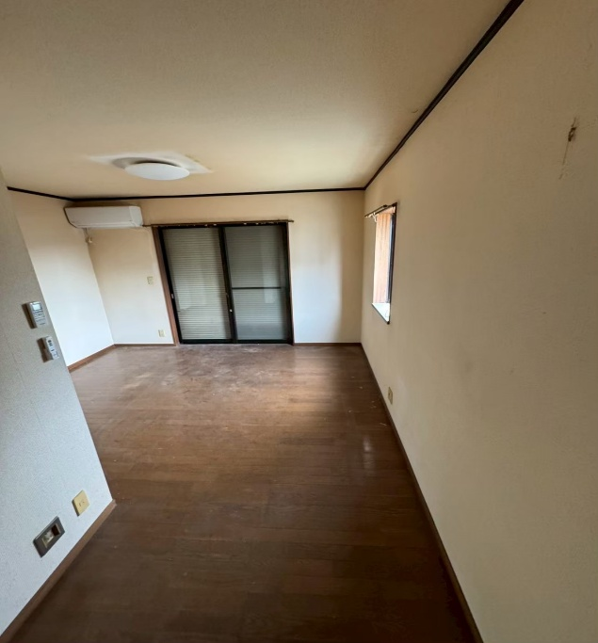
 | リビングルームは壁紙の破損がなく、清掃後に塗装が可能。
 | 床は清掃後にワックスが摩耗した箇所を部分補修し修繕費用
 | を圧縮します。

 | ワックス剥離＋ワックス塗布18,000円～28,000円（10畳の場合）

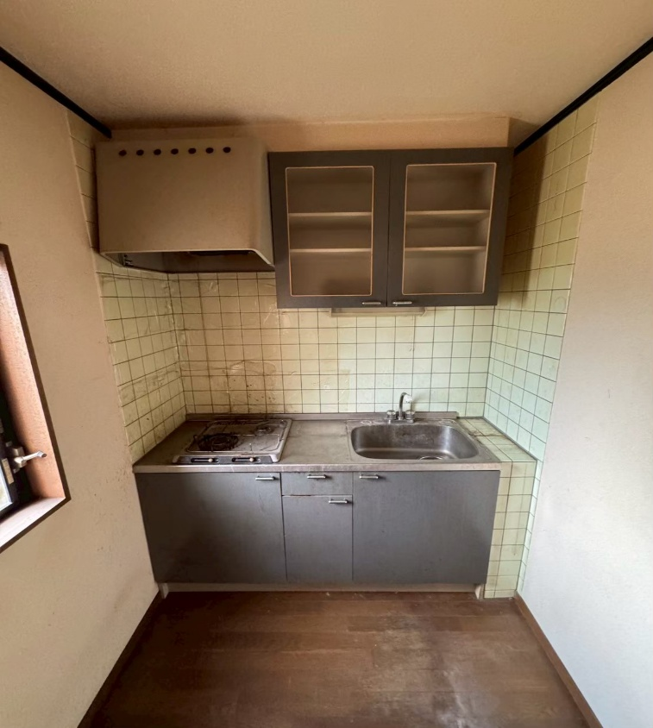

キッチンでは補修箇所がなく、キッチン周りの清掃で
済むので追加費用はかかりません。
タイル目地を目地ペンで白く再塗装し、キッチンの印象
をアップさせます。

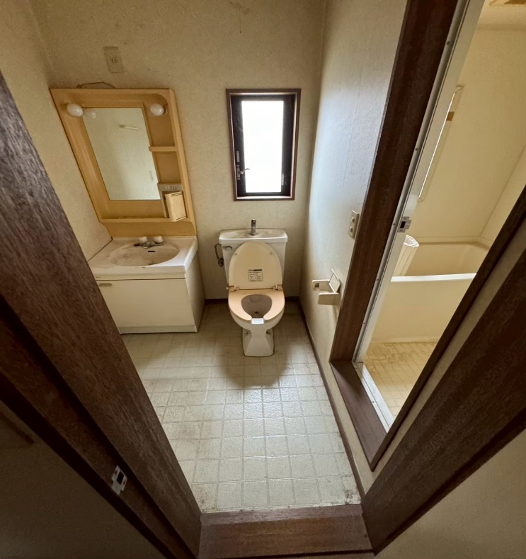
 |  | 浴室は壁紙の清掃、こちらも破損がなく再塗装が
 |  | 可能。
 |  | 床下のクッションフロアは劣化しているので張り替え
 |  | が必要。

 |  | 張り替え費用シュミレーション※ミツモアを活用
 |  | 4.5畳 厚み1.3㎜ 工事月11月
 |  | 26,000円～30,000円

